界面&功能
称号系统 |  |  |  | 功能规则

 | 功能入口
 |  |  |  |  |  |  | NPC分类与交互逻辑
 |  |  |  |  |  |  | 分类说明
 |  |  |  |  |  |  | 剧情NPC：负责剧情对话及任务的交接。
 |  |  |  |  |  |  | 功能NPC：负责功能性服务（如商店、仓库、强化等）。
 |  |  |  |  |  |  | 传送NPC：负责地图传送，进入特定场景。

 | 称号界面

1
2
3
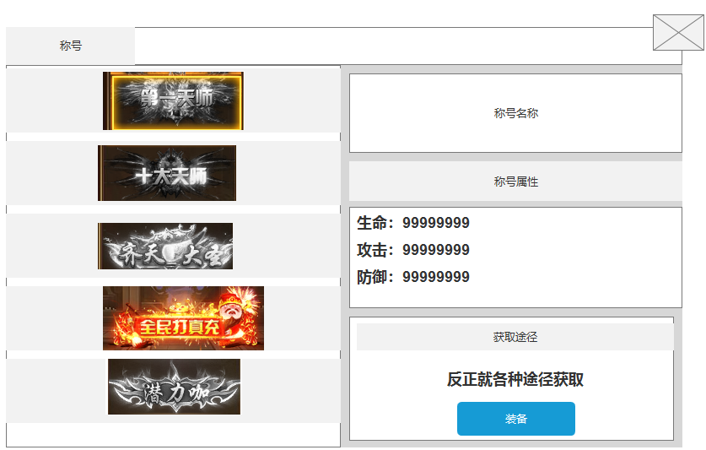
 |  | 界面布局详细说明 |  |  | 功能规则详细说明
 |  |  |  |  | 1、标题
 |  | 1、标题 |  |  | ▶ | 展示二级界面标题。
 |  | ▶ | 展示二级界面标题。
 |  |  |  |  | 2、称号展示
 |  | 2、称号展示 |  |  | ▶ | 展示游戏内的所有称号
 |  | ▶ | 展示游戏内的所有称号 |  | ▶ | 具有选中效果，穿戴中的称号显示角标：穿戴中
 |  | ▶ | 具有选中效果，穿戴中的称号显示角标：穿戴中 |  | ▶ | 选中称号后，右边的属性栏也跟随变化
 |  | ▶ | 选中称号后，右边的属性栏也跟随变化
 |  |  |  |  | 3：称号属性信息栏
 |  | 3：称号属性信息栏 |  |  | ▶ | 位于界面右侧，展示当前选中称号的详细信息。
 |  | ▶ | 位于界面右侧，展示当前选中称号的详细信息。 |  | ▶ | 包括称号名称、属性加成、获取途径等。
 |  | ▶ | 包括称号名称、属性加成、获取途径等。 |  | ▶ | 展示对应称号的获取途径
 |  | ▶ | 展示对应称号的获取途径 |  | ▶ | 按钮状态：装备，穿戴中，未获取
 |  | ▶ | 按钮状态：装备，穿戴中，未获取 |  |  | 装备：已获得但未穿戴的称号，按钮显示装备
 |  |  | 装备：已获得但未穿戴的称号，按钮显示装备 |  |  | 穿戴中：已获得并且正在穿戴的称号，按钮显示穿戴中
 |  |  | 穿戴中：已获得并且正在穿戴的称号，按钮显示穿戴中 |  |  | 未获取：未获取的称号，按钮显示未获取，并且置灰，不可点击
 |  |  | 未获取：未获取的称号，按钮显示未获取，并且置灰，不可点击

参考界面
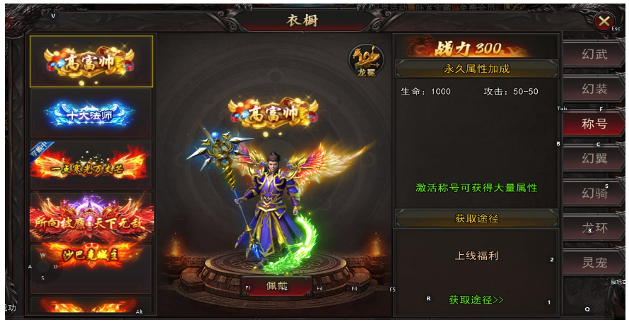
参考图

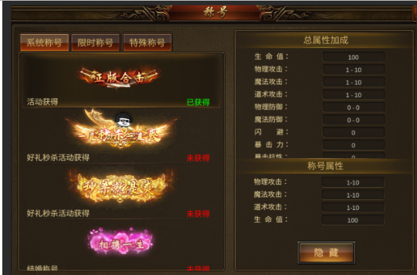

 | 圣装主界面

